処理
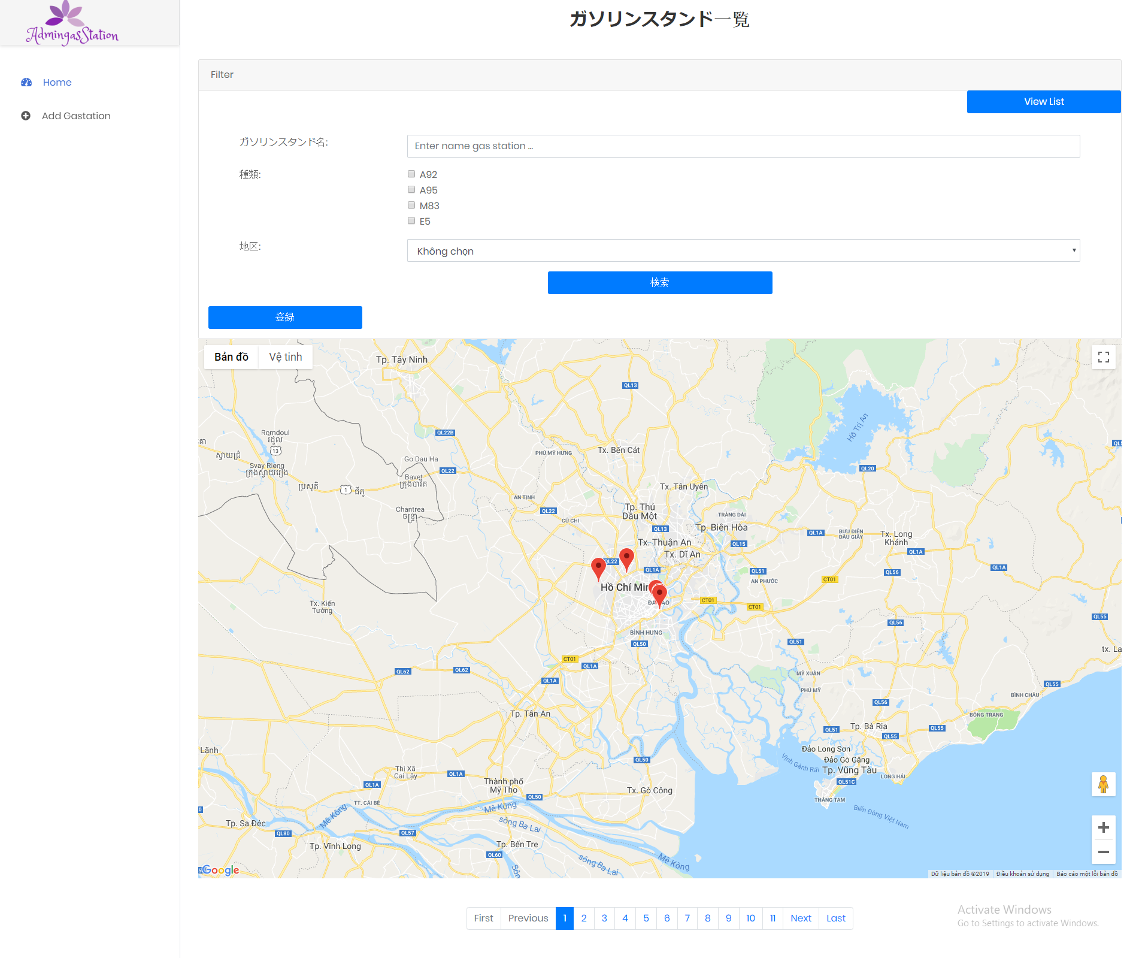
フォームロード
 | データが無い場合
 |  | PC | スマホ
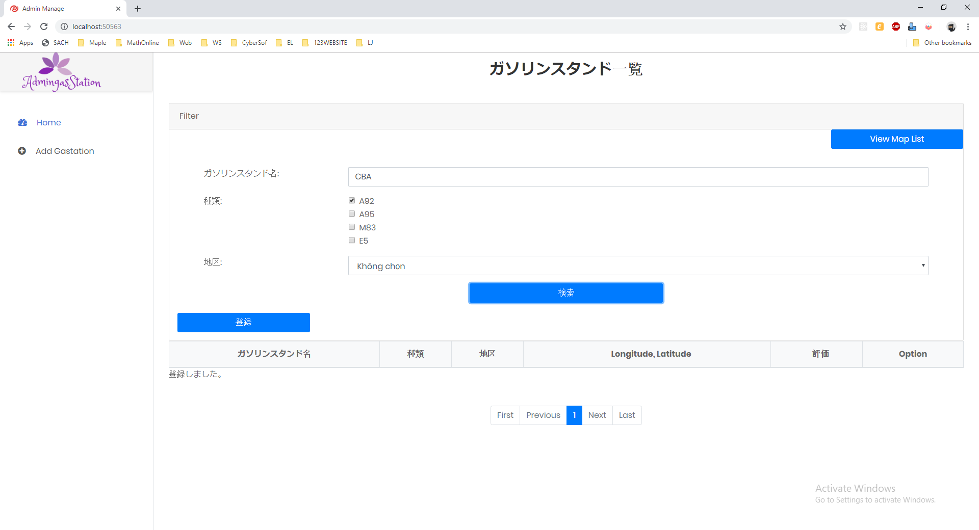

 | データがある場合
 |  | PC | スマホ

 | データ
 | 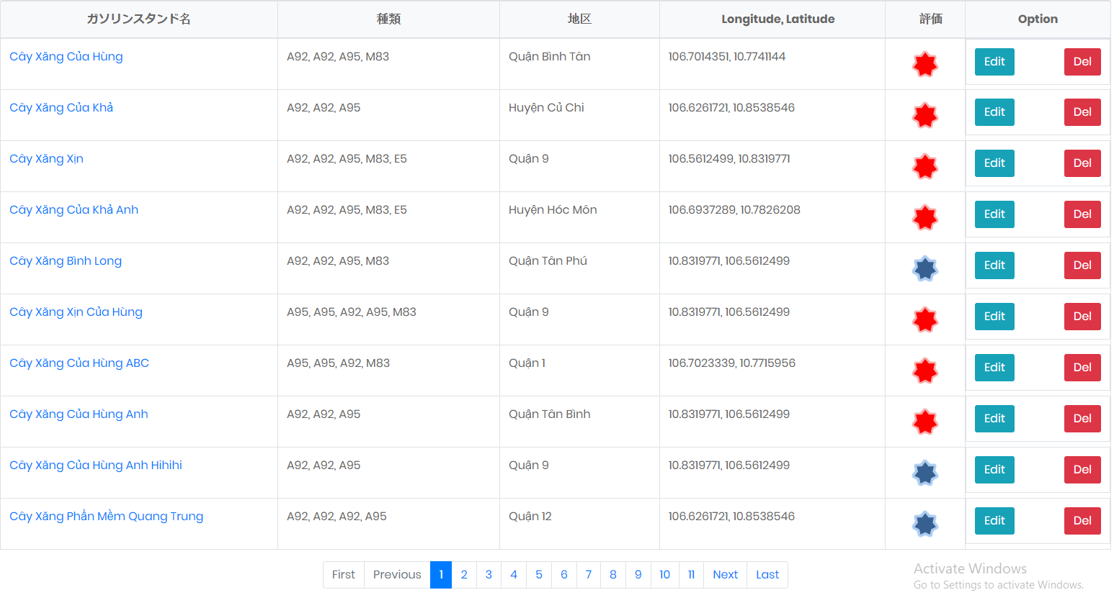

検索機能
 | 検索条件が無い場合
 |  | PC | スマホ

 | データ

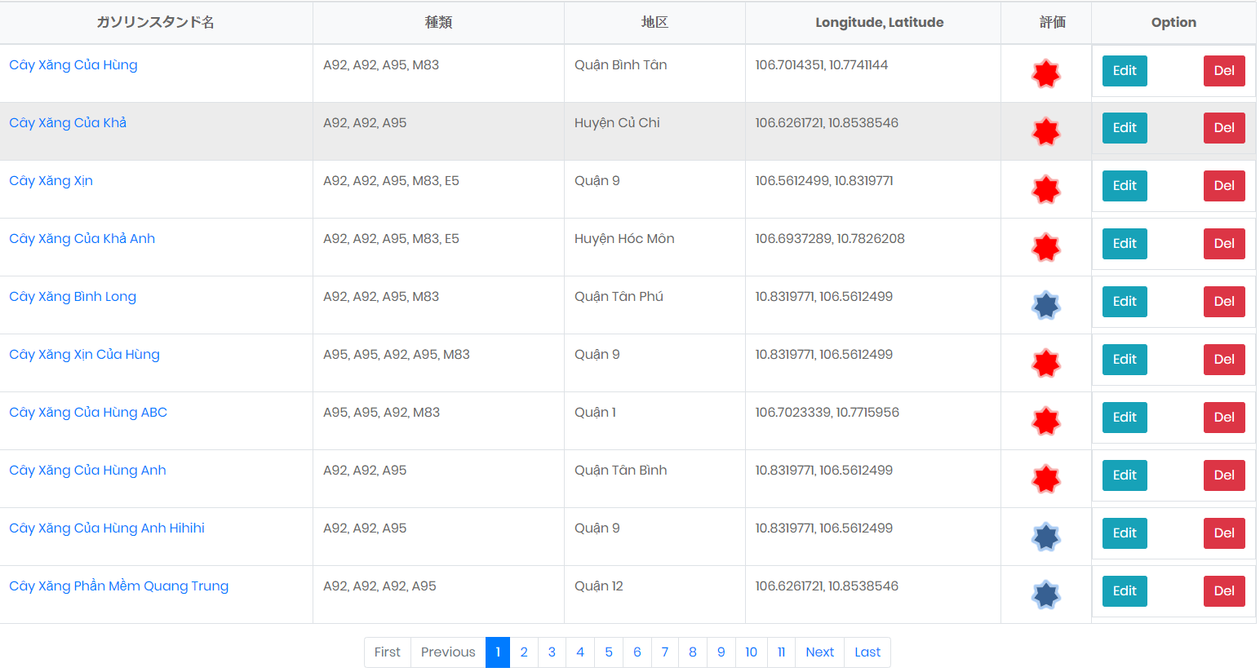

 | 全て検索条件を選択する場合
 |  | PC | スマホ

 | データ

ページング機能
 |  | PC | スマホ
 | chup 2 hinh list page 1 va page 2

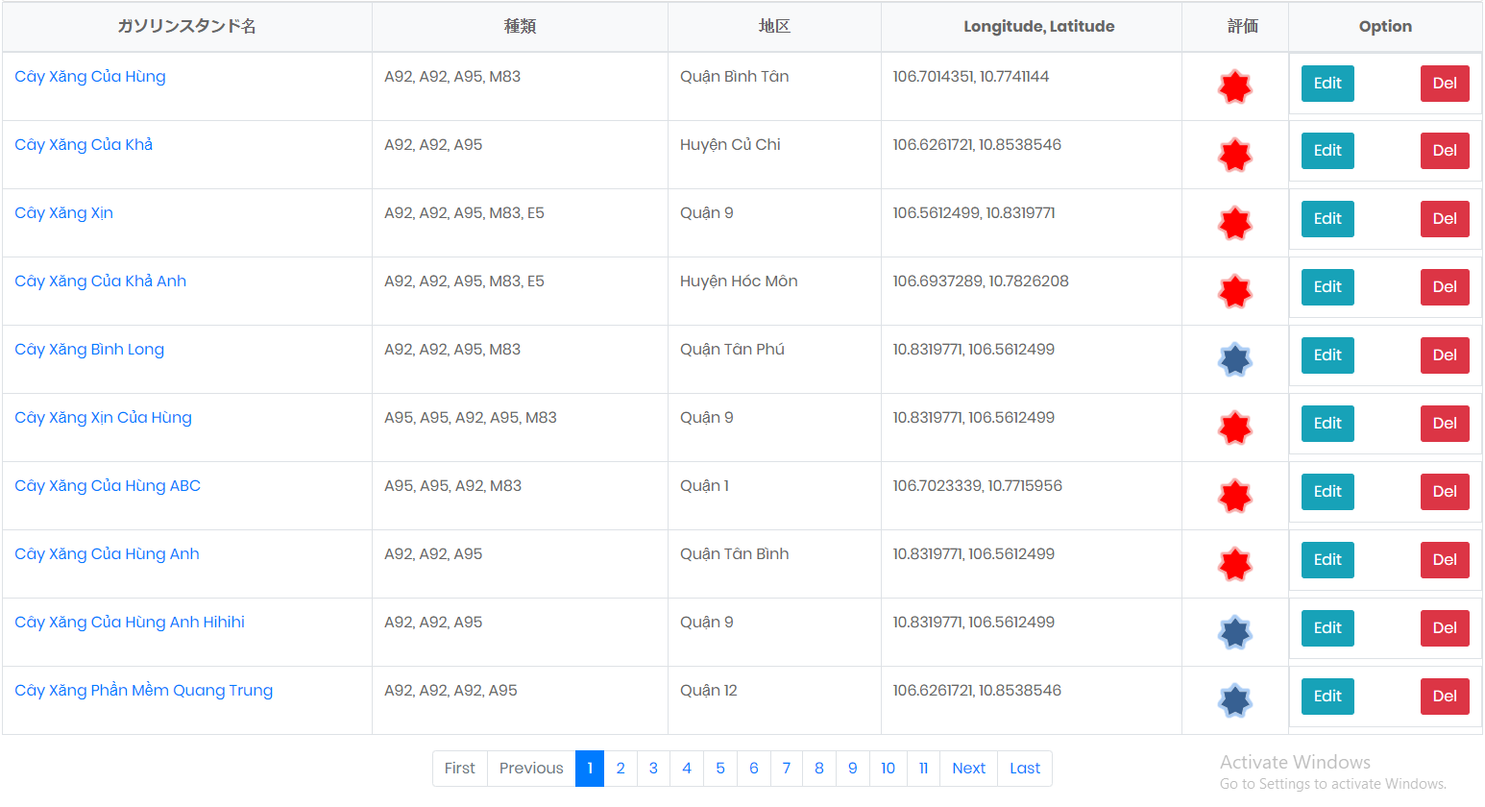
 | Page 1

 | Page 2
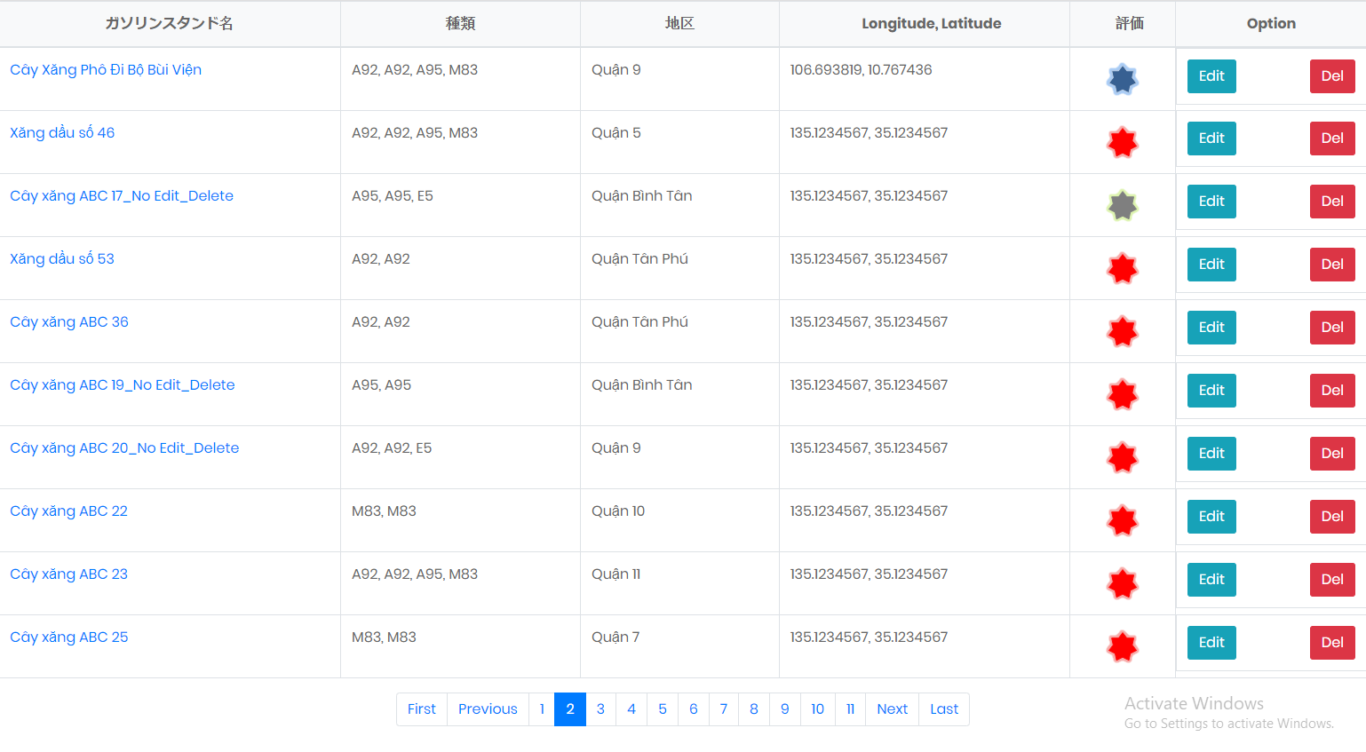

他の機能
 |  | PC | スマホ
 | Xem danh sách dạng Map

へ推移
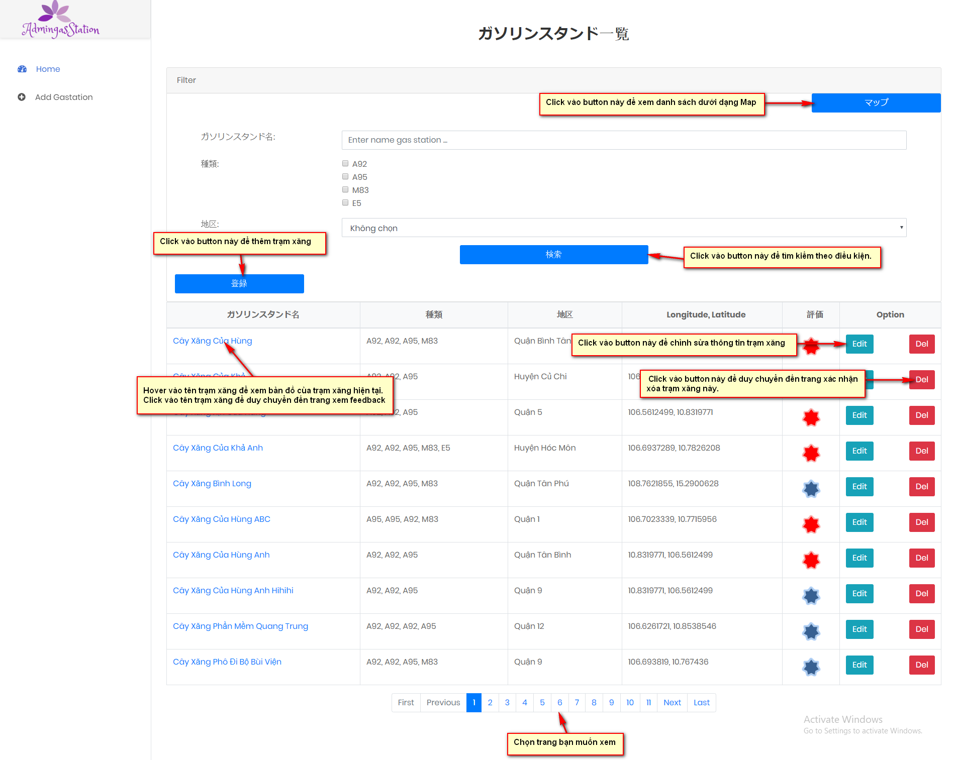
luong di chuyen den giao dien khac

